상품제안서
3단수동 컬러 UV 암막 제작우산 | 상품코드: S07533

 |  |  |  |  |  |  | 02-713-8555 | www.synergygift.co.kr
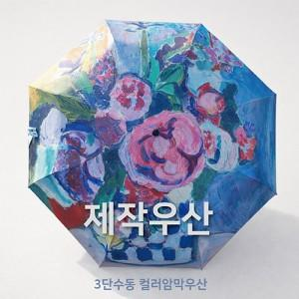 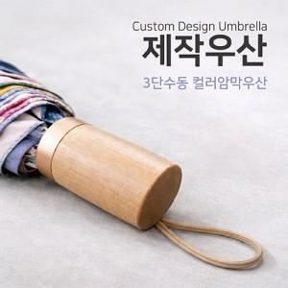

【상세/제작정보】 | 원하는 디자인으로 소량 맞춤 제작이 가능한 3단 우산

【인쇄/포장옵션】 | [원단] 풀칼라, [손잡이] 실크, [손잡이] 손잡이컬러, [케이스] 케이스실크1도, [케이스] 스티커 / 포장불가능

【공급단가】 | 수량 | 50~ | 100~ | 500~ | 1,000~ | 3,000~
*VAT별도 | 단가 | 15,990원 | 15,620원 | 15,120원 | 14,390원 | 13,890원

【상품 URL】 | https://www.synergygift.co.kr:443/src/goods_detail.php?gdno=15949

